Summary table
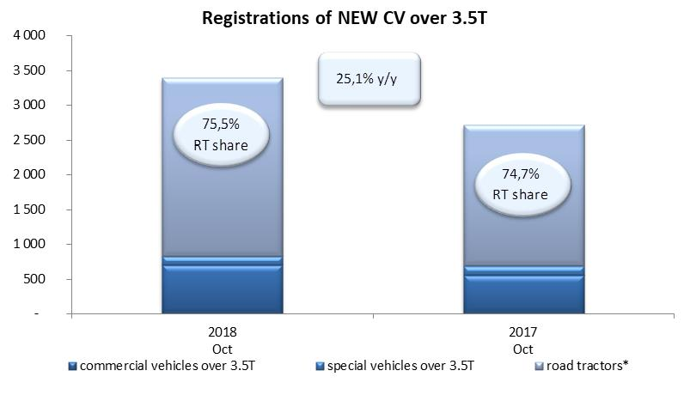
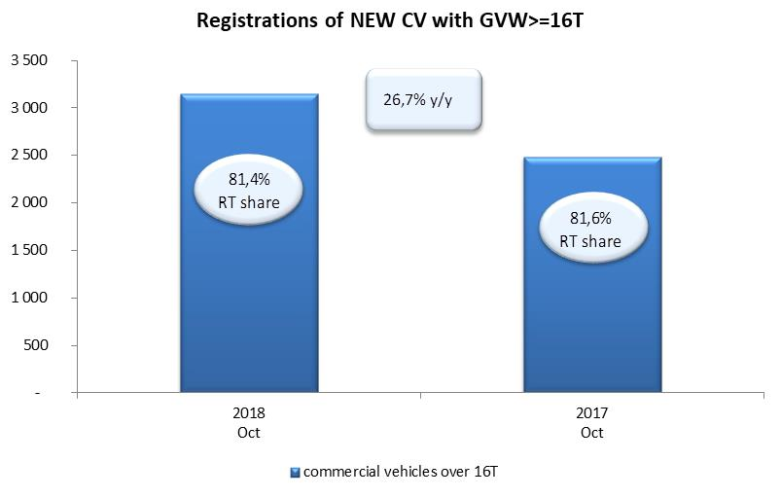
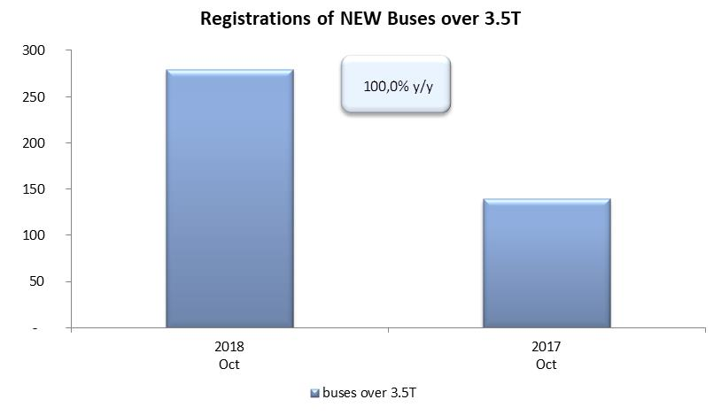
PZPM na podstawie danych CEP (MC) |  |  |  |  |  | 07/11/2018
 |  |  |  |  |  | units
FIRST REGISTRATIONS OF NEW COMMERCIAL VEHICLES OVER 3.5T
 | 2018 Oct | 2017 Oct | % change y/y | 2018 Jan - Oct | 2017 Jan - Oct | % change y/y
CV - TOTAL | 3,393 | 2,713 | 25.1% | 25,448 | 22,455 | 13.3%
commercial vehicles over 3.5T | 700 | 558 | 25.4% | 5,712 | 4,735 | 20.6%
special vehicles over 3.5T | 131 | 129 | 1.6% | 657 | 508 | 29.3%
road tractors* | 2,562 | 2,026 | 26.5% | 19,079 | 17,212 | 10.8%
BUSES - TOTAL | 280 | 140 | 100.0% | 2,348 | 1,824 | 28.7%
buses over 3.5T | 280 | 140 | 100.0% | 2,348 | 1,824 | 28.7%
COMMERCIAL VEHICLES - TOTAL | 3,673 | 2,853 | 28.7% | 27,796 | 24,279 | 14.5%
*/ The data does not cover new registrations of domestic producers their own brands

